Ecommerce data structure
Cấu trúc dữ liệu cơ bản (Tham khảo)
 |  |  |  |  |  | Sơ đồ quan hệ thực thể ERD - E-Commerce
1. Đối tượng người dùng (users)

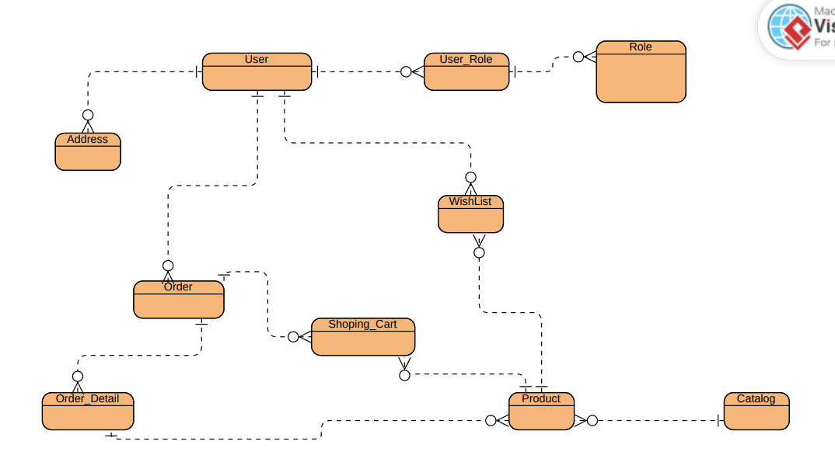
 | STT | Tên thuộc tính | Ý nghĩa | Kiểu giá trị | Mô tả
 | 1 | user_id | id người dùng | BigInt | Khóa chính,Giá trị tự động tăng khi thêm mới
 | 2 | username | Tên đăng nhập | Varchar(100) | Tối thiểu 6 ký tự, tối đa 100 kí tự Không có ký tự đặc biệt, không trùng lặp
 | 3 | email | Email | Varchar(255) | Định dạng Email
 | 4 | fullname | Họ và tên | Varchar(100)
 | 5 | status | Trạng thái người dùng | Bit | True - Active False - Block
 | 6 | password | Mật khẩu | Varchar(255) | Mã hóa
 | 7 | avatar | Hình đại diện | Varchar(255) | Không bắt buộc
 | 8 | phone | Số điện thoại | Varchar(15) | Định dạng phone VN, không trùng lặp
 | 9 | address | Địa chỉ | Varchar(255) | Không được để trống
 | 10 | created_at | Thời gian được tạo | Date | Mặc định là ngày hiện tại,hiển thị format dạng dd/mm/yyyy
 | 11 | updated_at | Thời gian cập nhật gần nhất | Date | format dạng dd/mm/yyyy

2. Đối tượng quyền (Role)

 | STT | Tên thuộc tính | Ý nghĩa | Kiểu giá trị | Mô tả
 | 1 | role_id | id quyền | BigInt | Khóa chính,Giá trị tự động tăng khi thêm mới
 | 2 | role_name | Tên quyền | enum | - ADMIN,USER,...

3. Đối tượng danh mục (Category)

 | STT | Tên thuộc tính | Ý nghĩa | Kiểu giá trị | Mô tả
 | 1 | category_id | ID danh mục | BigInt | Khóa chính ,Giá trị tự động tăng khi thêm mới
 | 2 | category_name | Tên danh mục | Varchar(100) | Không được để trống
 | 3 | description | Mô tả danh mục | Text
 | 4 | status | Trạng thái danh mục | Bit | True - Active False - Inactive

4. Đối tượng sản phẩm (products)

 | STT | Tên thuộc tính | Ý nghĩa | Kiểu giá trị | Mô tả
 | 1 | product_id | ID sản phẩm | BigInt | Khóa chính ,Giá trị tự động tăng khi thêm mới
 | 2 | sku | Code sản phẩm | Varchar(100) | Chuỗi uuid ngẫu nhiên , không trùng nhau
 | 3 | product_name | Tên sản phẩm | Varchar(100) | Không được để trống, không được trùng nhau
 | 4 | description | Mô tả | Text
 | 5 | unit_price | Đơn giá | Decimal(10,2)
 | 6 | stock_quantity | Số lượng tồn kho | Int | Giá trị >= 0
 | 7 | image | Hình ảnh về sản phẩm | Varchar(255)
 | 8 | category_id | Mã danh mục | Bigint
 | 9 | created_at | Thời gian được tạo | Date | Mặc định là ngày hiện tại, format dạng dd/mm/yyyy
 | 10 | updated_at | Thời gian cập nhật gần nhất | Date | format dạng dd/mm/yyyy

5. Đối tượng đơn hàng (orders)

 | STT | Tên thuộc tính | Ý nghĩa | Kiểu giá trị | Mô tả
 | 1 | order_id | ID đơn hàng | bigint | Khóa chính ,Id tự tăng
 | 2 | serial_number | Mã đơn hàng | Varchar(100) | Uuid tự sinh ngẫu nhiên
 | 3 | user_id | ID người đặt hàng | BigInt | Không được null , Khóa ngoại
 | 4 | order_at | Thời gian đặt hàng | DateTime | Thời gian lúc tạo đơn hàng
 | 5 | total_pricet | Tổng tiền | Decimal(10,2)
 | 6 | status | Trạng thái đơn hàng | Enum | WAITING : Đơn hàng mới chờ xác nhận CONFIRM : Đã xác nhận DELIVERY : Đang giao hàng SUCCESS : Đã giao hàng CANCEL : Đã hủy đơn DENIED: Bị từ chối
 | 7 | note | Ghi chú | Varchar(100)
 | 8 | receive_name |  | Varchar(100)
 | 9 | receive_address |  | Varchar(255)
 | 10 | receive_phone |  | Varchar(15)
 | 11 | created_at | Thời gian được tạo | Date | Mặc định là ngày hiện tại, format dạng dd/mm/yyyy
 | 12 | received_at | Thời gian giao hàng dự kiến | Date | Dự kiến 4 ngày sau khi đặt hàng, format dạng dd/mm/yyyy

6. Đơn hàng chi tiết (order_details)

 | STT | Tên thuộc tính | Ý nghĩa | Kiểu giá trị | Mô tả
 | 1 | order_id | ID đơn hàng | BigInt | Khóa ngoại , Khóa chính
 | 2 | product_id | ID sản phẩm | BigInt | Khóa Ngoại , Khóa chính
 | 3 | name | Tên sản phẩm | Varchar(100)
 | 4 | unit_price | Đơn giá | Decimal(10,2)
 | 5 | order_quantity | Số lượng đặt hàng | int | Giá trị >0

7. Giỏ hàng (shoping_cart)

 | STT | Tên thuộc tính | Ý nghĩa | Kiểu giá trị | Mô tả
 | 1 | shoping_cart_id | ID chi tiết đơn hàng | int | Khóa chính ,Giá trị tự đông tăng khi thêm mới
 | 2 | product_id | ID sản phẩm | BigInt | Khóa ngoại
 | 3 | user_id | ID người dùng | Bigint | Khóa ngoại
 | 4 | order_quantity | Số lượng | int | Giá trị >0

8. Địa chỉ(Address)

 | STT | Tên thuộc tính | Ý nghĩa | Kiểu giá trị | Mô tả
 | 1 | address_id | ID địa chỉ | Bigint | Khóa chính ,Giá trị tự đông tăng khi thêm mới
 | 2 | user_id | ID người dùng | BigInt | Khóa ngoại
 | 3 | full_address | Địa chỉ chi tiết | varchar(255)
 | 4 | phone | Số điện thoại | varchar(15)
 | 5 | receive_name | Tên người nhận | varchar(50)

9. Danh sách yêu thích (Wish_List)

 | STT | Tên thuộc tính | Ý nghĩa | Kiểu giá trị | Mô tả
 | 1 | wish_list_id | ID chi tiết yêu thích | Bigint | Khóa chính ,Giá trị tự đông tăng khi thêm mới
 | 2 | user_id | ID người dùng | BigInt | Khóa ngoại
 | 3 | product_id | ID sản phẩm | BigInt | Khóa ngoại

Cấu trúc thư mục
CẤU TRÚC THƯ MỤC (THAM KHẢO)

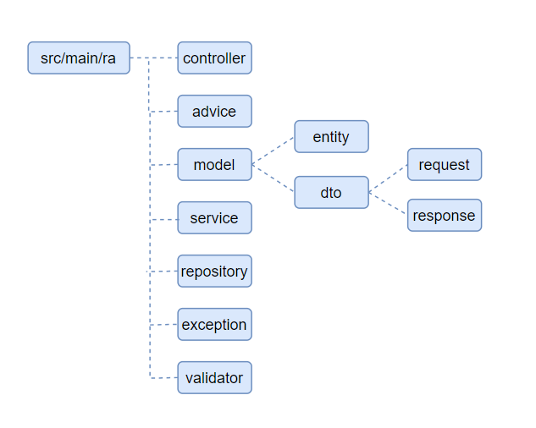

 | Ghi chú:
 |  | src: Chứa toàn bộ mã nguồn của ứng dụng.

 |  | controller: là thành phần điều hướng các yêu cầu request đến các service

 |  | advice: Xử lí các ngoại lệ sinh ra

 |  | model: chứa các entity và dto

 |  | service : chứa logic xử lí các yêu cầu từ controller

 |  | repository: quản lí các thao tác với csdl thông qua jpa repository

 |  | exception : Định nghĩa các ngoại lệ liên quan đến ứng dụng

 |  | validator: validate dữ liệu gửi lên controller

